Лист1
Ввод: | Вывод:
Задание 1:

Задание 2

Задание 3

Задание 4

Задание 5

Задание 6

Задание 7

Задание 8

Задание 9

Задание 10

Задача 11

Задача 12

Задача 13

Задача 14

Задача 15

Задача 16

Задача 17

 |  | 1 копейка

 |  | 22 копейки

 |  | 47 копеек

Задача 18

Задача 19

Задача 20 //стороны прямоугольников определяются рандомом

Задача 21

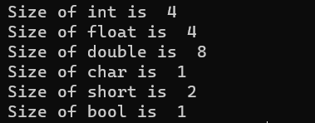 | Вывод: наименьшее место в памяти занимают типы данных bool и char. Bool занимает 1 байт, так как может принимать только значение 0 и 1 (false и true). Char также занимает всего 1 байт, так как хранит в себе один символ. Больше всего памяти из данных типов занимает double - 8 байт, который может принимать значение до 1,7 * 10^308

